Sheet1
2026年民办学校收费情况公示

序号 | 收费项目 | 计算单位 | 收费标准（元） | 批准机关及文号 | 备注
1 | 学费 | 生/学期 | 16,410.00 | 中发改价批【2025】3号文件
2 | 住宿费 | 生/学期 | 3,300.00 | 中发改价费函（2019）1269号文件
3 | 伙食费 | 生/学期 | 4,850.00

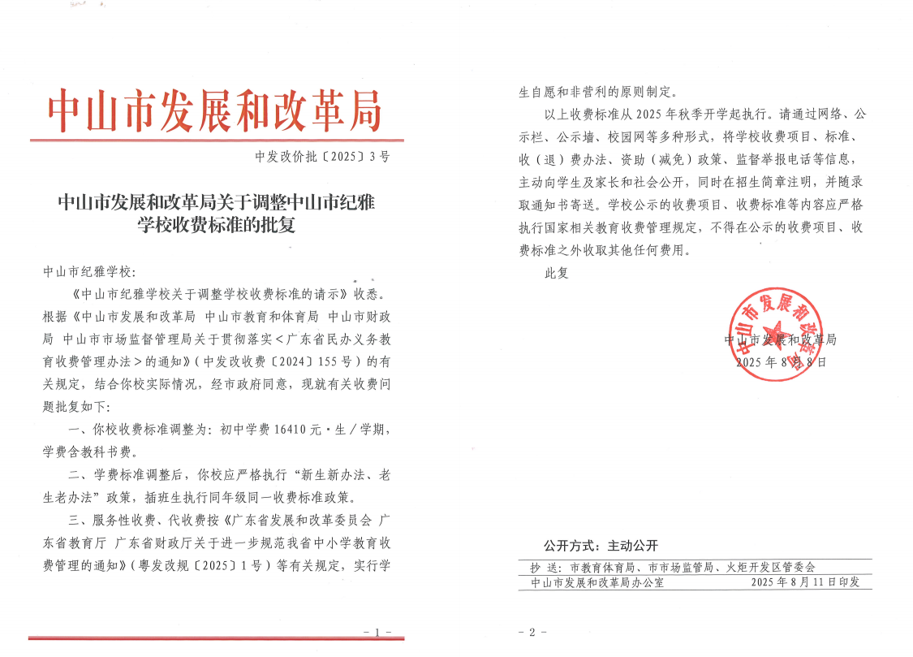

请将收费许可证扫描后粘贴图片在下方：

